Лист 1
Прайс-лист
МИР ПРЯЖИ

В валюте: руб. (курс 1).
Цены указаны на 07.08.2020

№ | Номенклатура/ Характеристика номенклатуры | Описание | Изображение | Артикул | Цена | Ед. | Остаток | Ссылка на сайт
 | Алюминиевые прямые спицы для вязания с наконечниками, серебр.цв. 40см | Алюминиевые прямые спицы для вязания с наконечниками, серебр.цв. 40см | 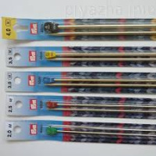 | 17130 | 173.87 |  |  | Изображение
 | Алюминиевые прямые спицы для вязания с наконечниками, серебр.цв. 40см (арт. 171303, 2.00 мм) |  |  |  | 173.87 | шт | 73 | Изображение
 | Алюминиевые прямые спицы для вязания с наконечниками, серебр.цв. 40см (арт. 171305, 2.50 мм) |  |  |  | 173.87 | шт | 42 | Изображение
 | Круговые спицы, латунь, с гибкой фиолетовой леской серебристые, 100 см 10,00 мм | Круговые спицы, латунь, с гибкой фиолетовой леской серебристые, 100 см 10,00 мм | 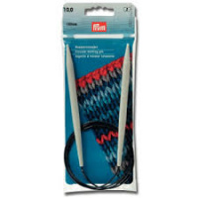 | 212236 | 368.49 |  |  | Изображение
 | Круговые спицы, латунь, с гибкой фиолетовой леской серебристые, 100 см 10,00 мм |  |  |  | 368.49 | шт | 8 | Изображение
 | Круговые спицы, латунь, с гибкой фиолетовой леской серебристые, 100 см 8,00 мм | Круговые спицы, латунь, с гибкой фиолетовой леской серебристые, 100 см 8,00 мм | 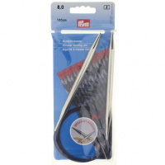 | 212216 | 368.49 |  |  | Изображение
 | Круговые спицы, латунь, с гибкой фиолетовой леской серебристые, 100 см 8,00 мм |  |  |  | 368.49 | шт | 9 | Изображение
 | Круговые спицы, латунь, с гибкой фиолетовой леской серебристые, 100 см 9,00 мм | Круговые спицы, латунь, с гибкой фиолетовой леской серебристые, 100 см 9,00 мм | 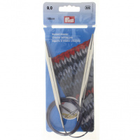 | 212226 | 368.49 |  |  | Изображение
 | Круговые спицы, латунь, с гибкой фиолетовой леской серебристые, 100 см 9,00 мм |  |  |  | 368.49 | шт | 21 | Изображение
 | Круговые спицы, латунь, с гибкой фиолетовой леской серебристые, 120 см 10,00 мм | Круговые спицы, латунь, с гибкой фиолетовой леской серебристые, 120 см 10,00 мм |  | 212237 | 368.49 |  |  | Изображение
 | Круговые спицы, латунь, с гибкой фиолетовой леской серебристые, 120 см 10,00 мм |  |  |  | 368.49 | шт | 2 | Изображение
 | Круговые спицы, латунь, с гибкой фиолетовой леской серебристые, 120 см 2,00 мм | Круговые спицы, латунь, с гибкой фиолетовой леской серебристые, 120 см 2,00 мм |  | 212107 | 207.60 |  |  | Изображение
 | Круговые спицы, латунь, с гибкой фиолетовой леской серебристые, 120 см 2,00 мм |  |  |  | 207.60 | шт | 194 | Изображение
 | Круговые спицы, латунь, с гибкой фиолетовой леской серебристые, 120 см 2,50 мм | Круговые спицы, латунь, с гибкой фиолетовой леской серебристые, 120 см 2,50 мм |  | 212117 | 207.60 |  |  | Изображение
 | Круговые спицы, латунь, с гибкой фиолетовой леской серебристые, 120 см 2,50 мм |  |  |  | 207.60 | шт | 94 | Изображение
 | Круговые спицы, латунь, с гибкой фиолетовой леской серебристые, 120 см 4,50 мм | Круговые спицы, латунь, с гибкой фиолетовой леской серебристые, 120 см 4,50 мм |  | 212157 | 230.96 |  |  | Изображение
 | Круговые спицы, латунь, с гибкой фиолетовой леской серебристые, 120 см 4,50 мм |  |  |  | 230.96 | шт | 15 | Изображение
 | Круговые спицы, латунь, с гибкой фиолетовой леской серебристые, 120 см 5,50 мм | Круговые спицы, латунь, с гибкой фиолетовой леской серебристые, 120 см 5,50 мм |  | 212177 | 283.72 |  |  | Изображение
 | Круговые спицы, латунь, с гибкой фиолетовой леской серебристые, 120 см 5,50 мм |  |  |  | 283.72 | шт | 45 | Изображение
 | Круговые спицы, латунь, с гибкой фиолетовой леской серебристые, 120 см 6,00 мм | Круговые спицы, латунь, с гибкой фиолетовой леской серебристые, 120 см 6,00 мм |  | 212187 | 283.72 |  |  | Изображение
 | Круговые спицы, латунь, с гибкой фиолетовой леской серебристые, 120 см 6,00 мм |  |  |  | 283.72 | шт | 1 | Изображение
 | Круговые спицы, латунь, с гибкой фиолетовой леской серебристые, 120 см 7,00 мм | Круговые спицы, латунь, с гибкой фиолетовой леской серебристые, 120 см 7,00 мм |  | 212197 | 283.72 |  |  | Изображение
 | Круговые спицы, латунь, с гибкой фиолетовой леской серебристые, 120 см 7,00 мм |  |  |  | 283.72 | шт | 4 | Изображение
 | Круговые спицы, латунь, с гибкой фиолетовой леской серебристые, 120 см 8,00 мм | Круговые спицы, латунь, с гибкой фиолетовой леской серебристые, 120 см 8,00 мм |  | 212217 | 368.49 |  |  | Изображение
 | Круговые спицы, латунь, с гибкой фиолетовой леской серебристые, 120 см 8,00 мм |  |  |  | 368.49 | шт | 28 | Изображение
 | Круговые спицы, латунь, с гибкой фиолетовой леской серебристые, 120 см 9,00 мм | Круговые спицы, латунь, с гибкой фиолетовой леской серебристые, 120 см 9,00 мм |  | 212227 | 368.49 |  |  | Изображение
 | Круговые спицы, латунь, с гибкой фиолетовой леской серебристые, 120 см 9,00 мм |  |  |  | 368.49 | шт | 27 | Изображение
 | Круговые спицы, латунь, с гибкой фиолетовой леской серебристые, 80 см 10,00 мм | Круговые спицы, латунь, с гибкой фиолетовой леской серебристые, 80 см 10,00 мм |  | 212234 | 368.49 |  |  | Изображение
 | Круговые спицы, латунь, с гибкой фиолетовой леской серебристые, 80 см 10,00 мм |  |  |  | 368.49 | шт | 20 | Изображение
 | Круговые спицы, латунь, с гибкой фиолетовой леской серебристые, 80 см 2,00 мм | Круговые спицы, латунь, с гибкой фиолетовой леской серебристые, 80 см 2,00 мм |  | 212104 | 207.60 |  |  | Изображение
 | Круговые спицы, латунь, с гибкой фиолетовой леской серебристые, 80 см 2,00 мм |  |  |  | 207.60 | шт | 458 | Изображение
 | Круговые спицы, латунь, с гибкой фиолетовой леской серебристые, 80 см 5,00 мм | Круговые спицы, латунь, с гибкой фиолетовой леской серебристые, 80 см 5,00 мм |  | 212164 | 230.96 |  |  | Изображение
 | Круговые спицы, латунь, с гибкой фиолетовой леской серебристые, 80 см 5,00 мм |  |  |  | 230.96 | шт | 4 | Изображение
 | Круговые спицы, латунь, с гибкой фиолетовой леской серебристые, 80 см 5,50 мм | Круговые спицы, латунь, с гибкой фиолетовой леской серебристые, 80 см 5,50 мм |  | 212174 | 283.72 |  |  | Изображение
 | Круговые спицы, латунь, с гибкой фиолетовой леской серебристые, 80 см 5,50 мм |  |  |  | 283.72 | шт | 25 | Изображение
 | Круговые спицы, латунь, с гибкой фиолетовой леской серебристые, 80 см 7,00 мм | Круговые спицы, латунь, с гибкой фиолетовой леской серебристые, 80 см 7,00 мм |  | 212194 | 283.72 |  |  | Изображение
 | Круговые спицы, латунь, с гибкой фиолетовой леской серебристые, 80 см 7,00 мм |  |  |  | 283.72 | шт | 1 | Изображение
 | Круговые спицы, латунь, с гибкой фиолетовой леской серебристые, 80 см 8,00 мм | Круговые спицы, латунь, с гибкой фиолетовой леской серебристые, 80 см 8,00 мм |  | 212214 | 368.49 |  |  | Изображение
 | Круговые спицы, латунь, с гибкой фиолетовой леской серебристые, 80 см 8,00 мм |  |  |  | 368.49 | шт | 17 | Изображение
 | Спицы круговые Ergonomics, 10мм/80 Prym | Спицы круговые Ergonomics, 10мм/80 Prym | 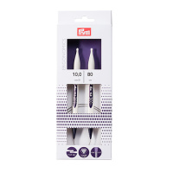 | 215813 | 496.82 |  |  | Изображение
 | Спицы круговые Ergonomics, 10мм/80 Prym |  |  |  | 496.82 | шт | 9 | Изображение
 | Спицы круговые Ergonomics, 12мм/80 Prym | Спицы круговые Ergonomics, 12мм/80 Prym | 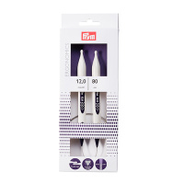 | 215814 | 528.53 |  |  | Изображение
 | Спицы круговые Ergonomics, 12мм/80 Prym |  |  |  | 528.53 | шт | 7 | Изображение
 | Спицы круговые Ergonomics, 4,5мм/80 Prym | Спицы круговые Ergonomics, 4,5мм/80 Prym | 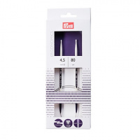 | 215805 | 363.74 |  |  | Изображение
 | Спицы круговые Ergonomics, 4,5мм/80 Prym |  |  |  | 363.74 | шт | 2 | Изображение
 | Спицы круговые Ergonomics, 5мм/80 Prym | Спицы круговые Ergonomics, 5мм/80 Prym | 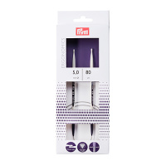 | 215806 | 327.69 |  |  | Изображение
 | Спицы круговые Ergonomics, 5мм/80 Prym |  |  |  | 327.69 | шт | 2 | Изображение
 | Спицы круговые Ergonomics, 6мм/80 Prym | Спицы круговые Ergonomics, 6мм/80 Prym | 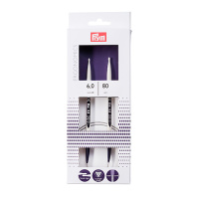 | 215808 | 361.50 |  |  | Изображение
 | Спицы круговые Ergonomics, 6мм/80 Prym |  |  |  | 361.50 | шт | 4 | Изображение
 | Спицы круговые Ergonomics, 7мм/80 Prym | Спицы круговые Ergonomics, 7мм/80 Prym | 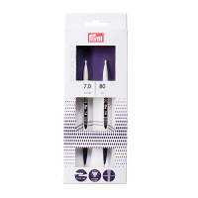 | 215810 | 401.27 |  |  | Изображение
 | Спицы круговые Ergonomics, 7мм/80 Prym |  |  |  | 401.27 | шт | 2 | Изображение
 | Спицы круговые Ergonomics, 8мм/80 Prym | Спицы круговые Ergonomics, 8мм/80 Prym | 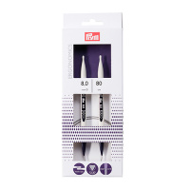 | 215811 | 443.96 |  |  | Изображение
 | Спицы круговые Ergonomics, 8мм/80 Prym |  |  |  | 443.96 | шт | 7 | Изображение
 | Спицы круговые Ergonomics, 9мм/80 Prym | Спицы круговые Ergonomics, 9мм/80 Prym | 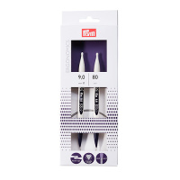 | 215812 | 443.96 |  |  | Изображение
 | Спицы круговые Ergonomics, 9мм/80 Prym |  |  |  | 443.96 | шт | 9 | Изображение
 | Спицы прямые Prym Ergonomic 190353, 3,5 мм/35 см, 2 шт. | Спицы прямые Prym Ergonomic 190353, 3,5 мм/35 см, 2 шт. | 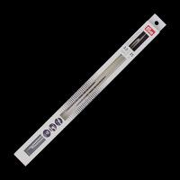 | 7720772 | 237.83 |  |  | Изображение
 | Спицы прямые Prym Ergonomic 190353, 3,5 мм/35 см, 2 шт. |  |  |  | 237.83 | шт | 4 | Изображение
 | Спицы прямые Prym Ergonomic 190354, 4 мм/35 см, 2 шт. | Спицы прямые Prym Ergonomic 190354, 4 мм/35 см, 2 шт. | 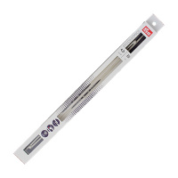 | 7720773 | 264.26 |  |  | Изображение
 | Спицы прямые Prym Ergonomic 190354, 4 мм/35 см, 2 шт. |  |  |  | 264.26 | шт | 2 | Изображение
 | Спицы прямые Prym Ergonomic 190356, 5 мм/35 см, 2 шт. | Спицы прямые Prym Ergonomic 190356, 5 мм/35 см, 2 шт. | 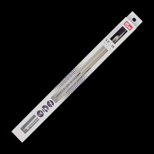 | 7720774 | 264.26 |  |  | Изображение
 | Спицы прямые Prym Ergonomic 190356, 5 мм/35 см, 2 шт. |  |  |  | 264.26 | шт | 2 | Изображение
 | Спицы прямые Prym Ergonomic 190358, 6 мм/35 см, 2 шт. | Спицы прямые Prym Ergonomic 190358, 6 мм/35 см, 2 шт. | 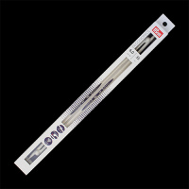 | 7720775 | 281.01 |  |  | Изображение
 | Спицы прямые Prym Ergonomic 190358, 6 мм/35 см, 2 шт. |  |  |  | 281.01 | шт | 3 | Изображение
 | Спицы прямые Prym Ergonomic 190360, 7 мм/35 см, 2 шт. | Спицы прямые Prym Ergonomic 190360, 7 мм/35 см, 2 шт. | 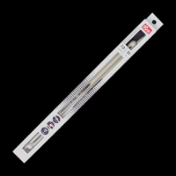 | 7720776 | 269.55 |  |  | Изображение
 | Спицы прямые Prym Ergonomic 190360, 7 мм/35 см, 2 шт. |  |  |  | 269.55 | шт | 3 | Изображение
 | Спицы прямые Prym Ergonomic 190361, 8 мм/35 см, 2 шт. | Спицы прямые Prym Ergonomic 190361, 8 мм/35 см, 2 шт. | 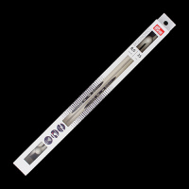 | 7720777 | 304.50 |  |  | Изображение
 | Спицы прямые Prym Ergonomic 190361, 8 мм/35 см, 2 шт. |  |  |  | 304.50 | шт | 6 | Изображение
 | Спицы прямые Prym Ergonomic 190362, 9 мм/35 см, 2 шт. | Спицы прямые Prym Ergonomic 190362, 9 мм/35 см, 2 шт. | 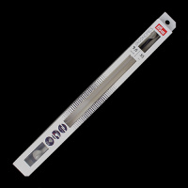 | 7720778 | 304.50 |  |  | Изображение
 | Спицы прямые Prym Ergonomic 190362, 9 мм/35 см, 2 шт. |  |  |  | 304.50 | шт | 3 | Изображение
 | Спицы прямые Prym Ergonomic 190363, 10 мм/35 см, 2 шт. | Спицы прямые Prym Ergonomic 190363, 10 мм/35 см, 2 шт. | 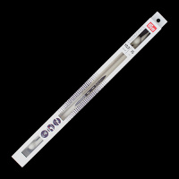 | 7720779 | 376.88 |  |  | Изображение
 | Спицы прямые Prym Ergonomic 190363, 10 мм/35 см, 2 шт. |  |  |  | 376.88 | шт | 1 | Изображение
 | Спицы прямые Prym Ergonomic 190414, 12 мм/40 см, 2 шт. | Спицы прямые Prym Ergonomic 190414, 12 мм/40 см, 2 шт. | 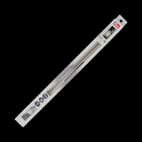 | 7721072 | 443.96 |  |  | Изображение
 | Спицы прямые Prym Ergonomic 190414, 12 мм/40 см, 2 шт. |  |  |  | 443.96 | шт | 3 | Изображение
 | Спицы чулочные Prym Ergonomic 194204, 4 мм/20 см, 5 шт. | Спицы чулочные Prym Ergonomic 194204, 4 мм/20 см, 5 шт. | 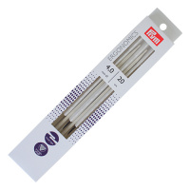 | 7720782 | 304.50 |  |  | Изображение
 | Спицы чулочные Prym Ergonomic 194204, 4 мм/20 см, 5 шт. |  |  |  | 304.50 | шт | 1 | Изображение
 | Спицы чулочные Prym Ergonomic 194205, 4,5 мм/20 см, 5 шт. | Спицы чулочные Prym Ergonomic 194205, 4,5 мм/20 см, 5 шт. | 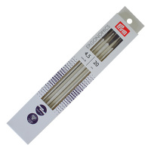 | 7720783 | 364.10 |  |  | Изображение
 | Спицы чулочные Prym Ergonomic 194205, 4,5 мм/20 см, 5 шт. |  |  |  | 364.10 | шт | 5 | Изображение
 | Спицы чулочные Prym Ergonomic 194206, 5 мм/20 см, 5 шт. | Спицы чулочные Prym Ergonomic 194206, 5 мм/20 см, 5 шт. | 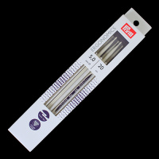 | 7720784 | 393.46 |  |  | Изображение
 | Спицы чулочные Prym Ergonomic 194206, 5 мм/20 см, 5 шт. |  |  |  | 393.46 | шт | 5 | Изображение
 | Спицы чулочные Prym Ergonomic 194209, 7 мм/20 см, 5 шт. | Спицы чулочные Prym Ergonomic 194209, 7 мм/20 см, 5 шт. | 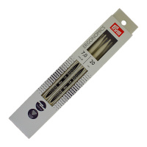 | 7720786 | 360.33 |  |  | Изображение
 | Спицы чулочные Prym Ergonomic 194209, 7 мм/20 см, 5 шт. |  |  |  | 360.33 | шт | 5 | Изображение
 | Спицы чулочные Prym Ergonomic 194210, 8мм/20 см | Спицы чулочные Prym Ergonomic 194210, 8мм/20 см | 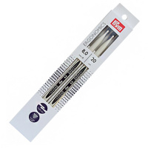 | 7720787 | 443.96 |  |  | Изображение
 | Спицы чулочные Prym Ergonomic 194210, 8мм/20 см |  |  |  | 443.96 | шт | 8 | Изображение
 | Спицы чулочные Prym Ergonomics 194203, 3,5 мм/20 см, 5 шт. | Спицы чулочные Prym Ergonomics 194203, 3,5 мм/20 см, 5 шт. | 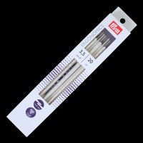 | 7720781 | 340.27 |  |  | Изображение
 | Спицы чулочные Prym Ergonomics 194203, 3,5 мм/20 см, 5 шт. |  |  |  | 340.27 | шт | 2 | Изображение
 | Спицы чулочные Prym Ergonomics 194208, 6 мм/20 см, 5 шт. | Спицы чулочные Prym Ergonomics 194208, 6 мм/20 см, 5 шт. | 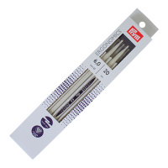 | 7720785 | 336.98 |  |  | Изображение
 | Спицы чулочные Prym Ergonomics 194208, 6 мм/20 см, 5 шт. |  |  |  | 336.98 | шт | 6 | Изображение

